Informazioni Generali

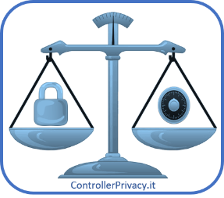
Registro delle attività di segnalazione del data breach
(art. 33 e 34 Regolamento UE 2016/679 - GDPR)

 | Dati identificativi soggetto a cui appartiene il registro
 | Denominazione | Istituto di Istruzione Esempio
 | Forma giuridica
 | Indirizzo/Sede legale
 | P.IVA/C.F.
 | N. telefono
 | Email
 | Domicilio digitale (PEC o altro)

 | Rappresentante (se presente)
 | Denominazione
 | Forma giuridica
 | Indirizzo/Sede legale
 | P.IVA/C.F.
 | N. telefono
 | Email
 | Domicilio digitale (PEC o altro)

 | Responsabile della Protezione dei Dati (DPO)
 | Denominazione
 | Indirizzo
 | P.IVA/C.F.
 | N. telefono
 | Email
 | Domicilio digitale (PEC o altro)

 | Data di creazione:
 | Data di aggiornamento:

